入力用紙
写 真
サイズ：4.5cm×3.5cm
上半身の写真
白黒・カラーは不問
 | (公財)京都市国際交流協会 張鳳俊奨学基金奨学金支給事業 申請書
 |  |  |  |  | 申請日 | 2023-04-01 | 10．経済状況
１．名 前 |  |  |  |  |  |  | （１）1ヶ月の平均収入額 |  |  | ¥0
（英文表記） |  |  |  |  |  |  |  | ・母国からの送金（授業料は除く） | 月額 |  | 円
（ふりがな） |  |  |  |  |  |  |  | ・アルバイト収入 | 月額 |  | 円
２．国 籍 | 選択してください |  |  |  |  |  |  |  | （職種 |  | ）
３．出 身 地 |  |  |  |  |  |  | （２）1ヶ月の平均支出額（授業料は除く） |  |  | 0
４．生年月日 | 2000-01-01 |  | （申請時 満 才） |  |  |  |  | ・住居費（共益費等を含む家賃） | 月額 |  | 円
５．来日月日 | 2020-01-01 |  |  |  |  |  |  | ・光熱費（同居者がある場合は自己負担分） | 月額 |  | 円
６．現 住 所 | 〒 |  |  |  |  |  |  | ・住居の種類 |  | アパート
 |  |  |  |  |  |  |  | ・住居の広さ | （約 |  | ㎡）
TEL |  |  |  |  |  |  |  | ・食費 | 月額 |  | 円
E-mail |  |  |  |  |  |  |  | ・交通費等の経常的な支出 | 月額 |  | 円
７．在籍大学 | 選択してください | 学部・ 学科名 |  |  |  |  |  | ・その他 | 月額 |  | 円
 |  |  |  | 選択してください |  | 年生 | （３）授業料の状況 減免の有無 |  |  | 選択してください
入学 | 2020-01-01 | 卒業予定 | 2024-12-31 |  |  |  |  |  | ＊一部減免の場合、その減免率 |  | ％）
８．学歴（高等学校から） ＊卒業以外はその旨記載 |  |  |  |  |  |  |  | ・授業料（減免後の金額） | 年額 |  | 円
期間 |  | 学校名 |  |  | 専攻 |  |  |  | ＊前年度に減免を受けていた場合、その減免率 |  | ％）
年 月入学 |  |  |  |  |  |  | （４）授業料以外の大学への支払い |  |  | 選択してください
年 月卒業 |  |  |  |  |  |  |  |  | 金額 |  | 円
年 月入学 |  |  |  |  |  |  |  |  | （ |  | 費・料）
年 月卒業 |  |  |  |  |  |  | （５）授業料等支払い負担について |  |  | 選択してください
年 月入学 |  |  |  |  |  |  |  |  | ＊一部自己負担の場合、その負担率 |  | ％）
年 月卒業 |  |  |  |  |  |  | 11．家族状況（生計を共にする家族） |  |  | 選択してください
 |  |  |  |  |  |  | 続柄 | 名前 | 年齢 | 勤務先名または在籍学校名(年次)
９．職歴（ある場合）
期間 | 勤務先 |  | 所在地 （国・都市名のみ） |  | 職務内容
年 月から
年 月まで
年 月から
年 月まで |  |  |  |  |  |  | 別紙１：指導教員からの推薦状
 |  |  |  |  |  |  | 別紙２：小論文

入力の注意事項
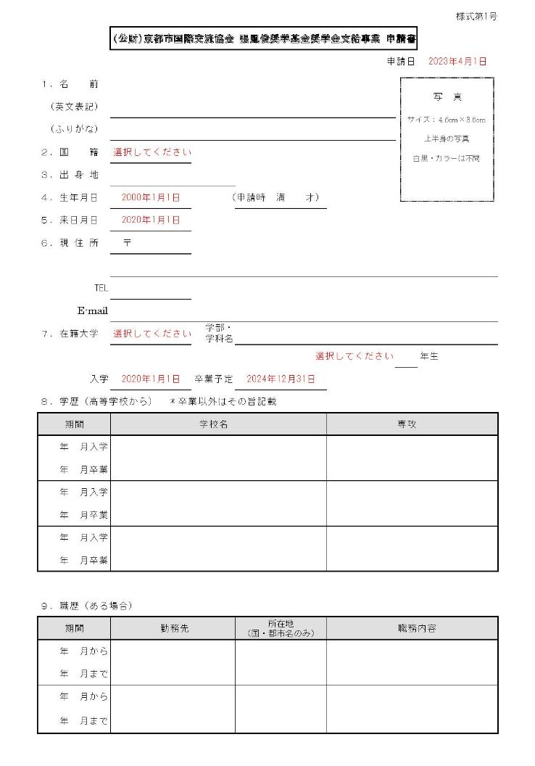
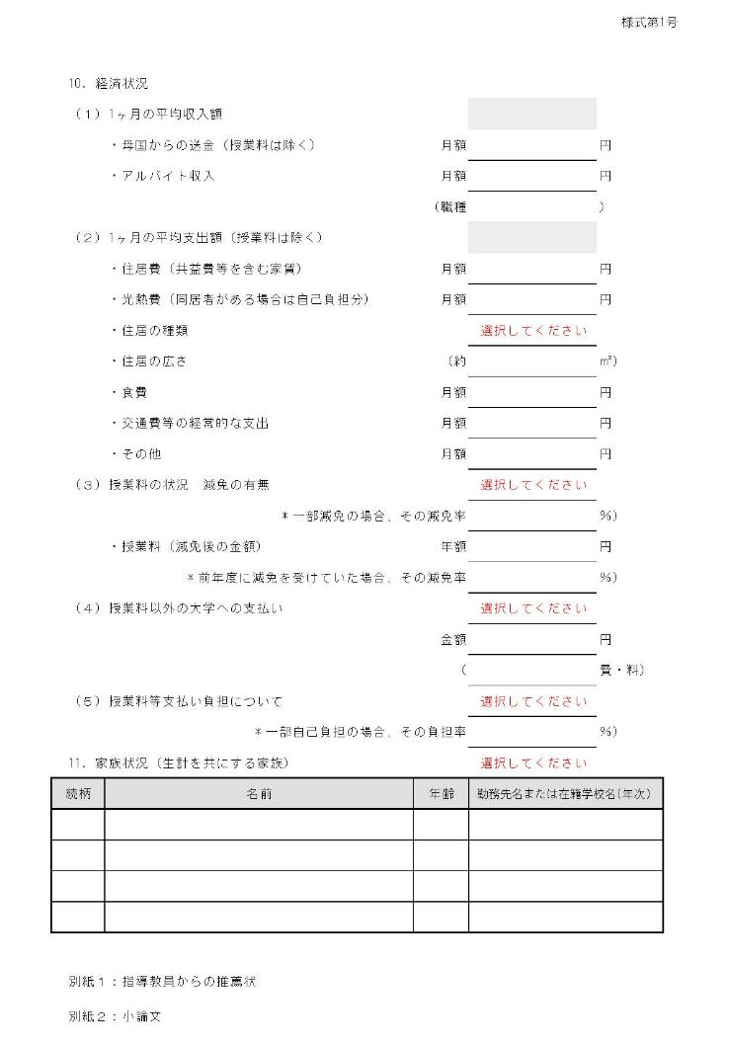
 | ＜1ページ目＞ |  | ＜2ページ目＞
 |  | この欄は入力しない
2023/04/01のように入力し、文字色を黒に変更のこと |  | ※収入、支出の合算が自動表示される

 |  | リストから該当項目を選択し、文字色を黒に変更のこと ※以下、同様

各々の年と月を半角数字で入力

 | ※入力後、片面印刷で2枚プリントし、Exelデータも提出すること

